상품제안서
산리오 캐릭터즈 초고속 일체형 보조 배터리 10,000mAh | 상품코드: F32688

 |  |  |  |  |  |  | 02-412-0044 | www.easy1.co.kr
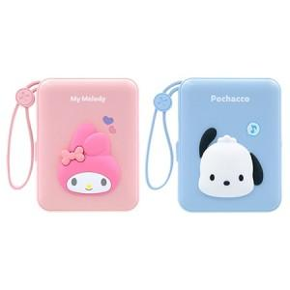

【상세/제작정보】 | <p><span style="font-size: 12pt;"><b>* 배송비- 한박스 40개 / 3500원 별도</b></span></p>

【인쇄/포장옵션】 | 레이저 / 포장지포장

【공급단가】 | 수량 | 100~ | 300~ | 500~ | 1,000~ | 3,000~
*VAT별도 | 단가 | 21,800원 | 21,500원 | 20,600원 | 20,200원 | 20,000원

【상품 URL】 | https://easy1.co.kr:443/src/goods_detail.php?gdno=32688

